关系图
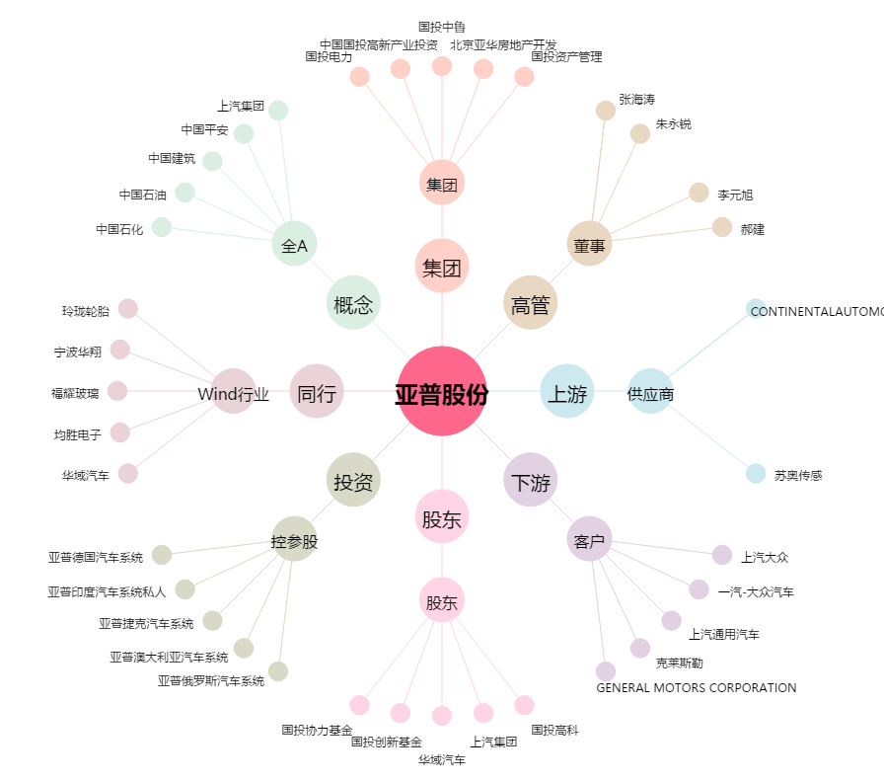
亚普股份[603013.SH] - 关系概览图

